MAPA TASAS MUNIS CAE 19
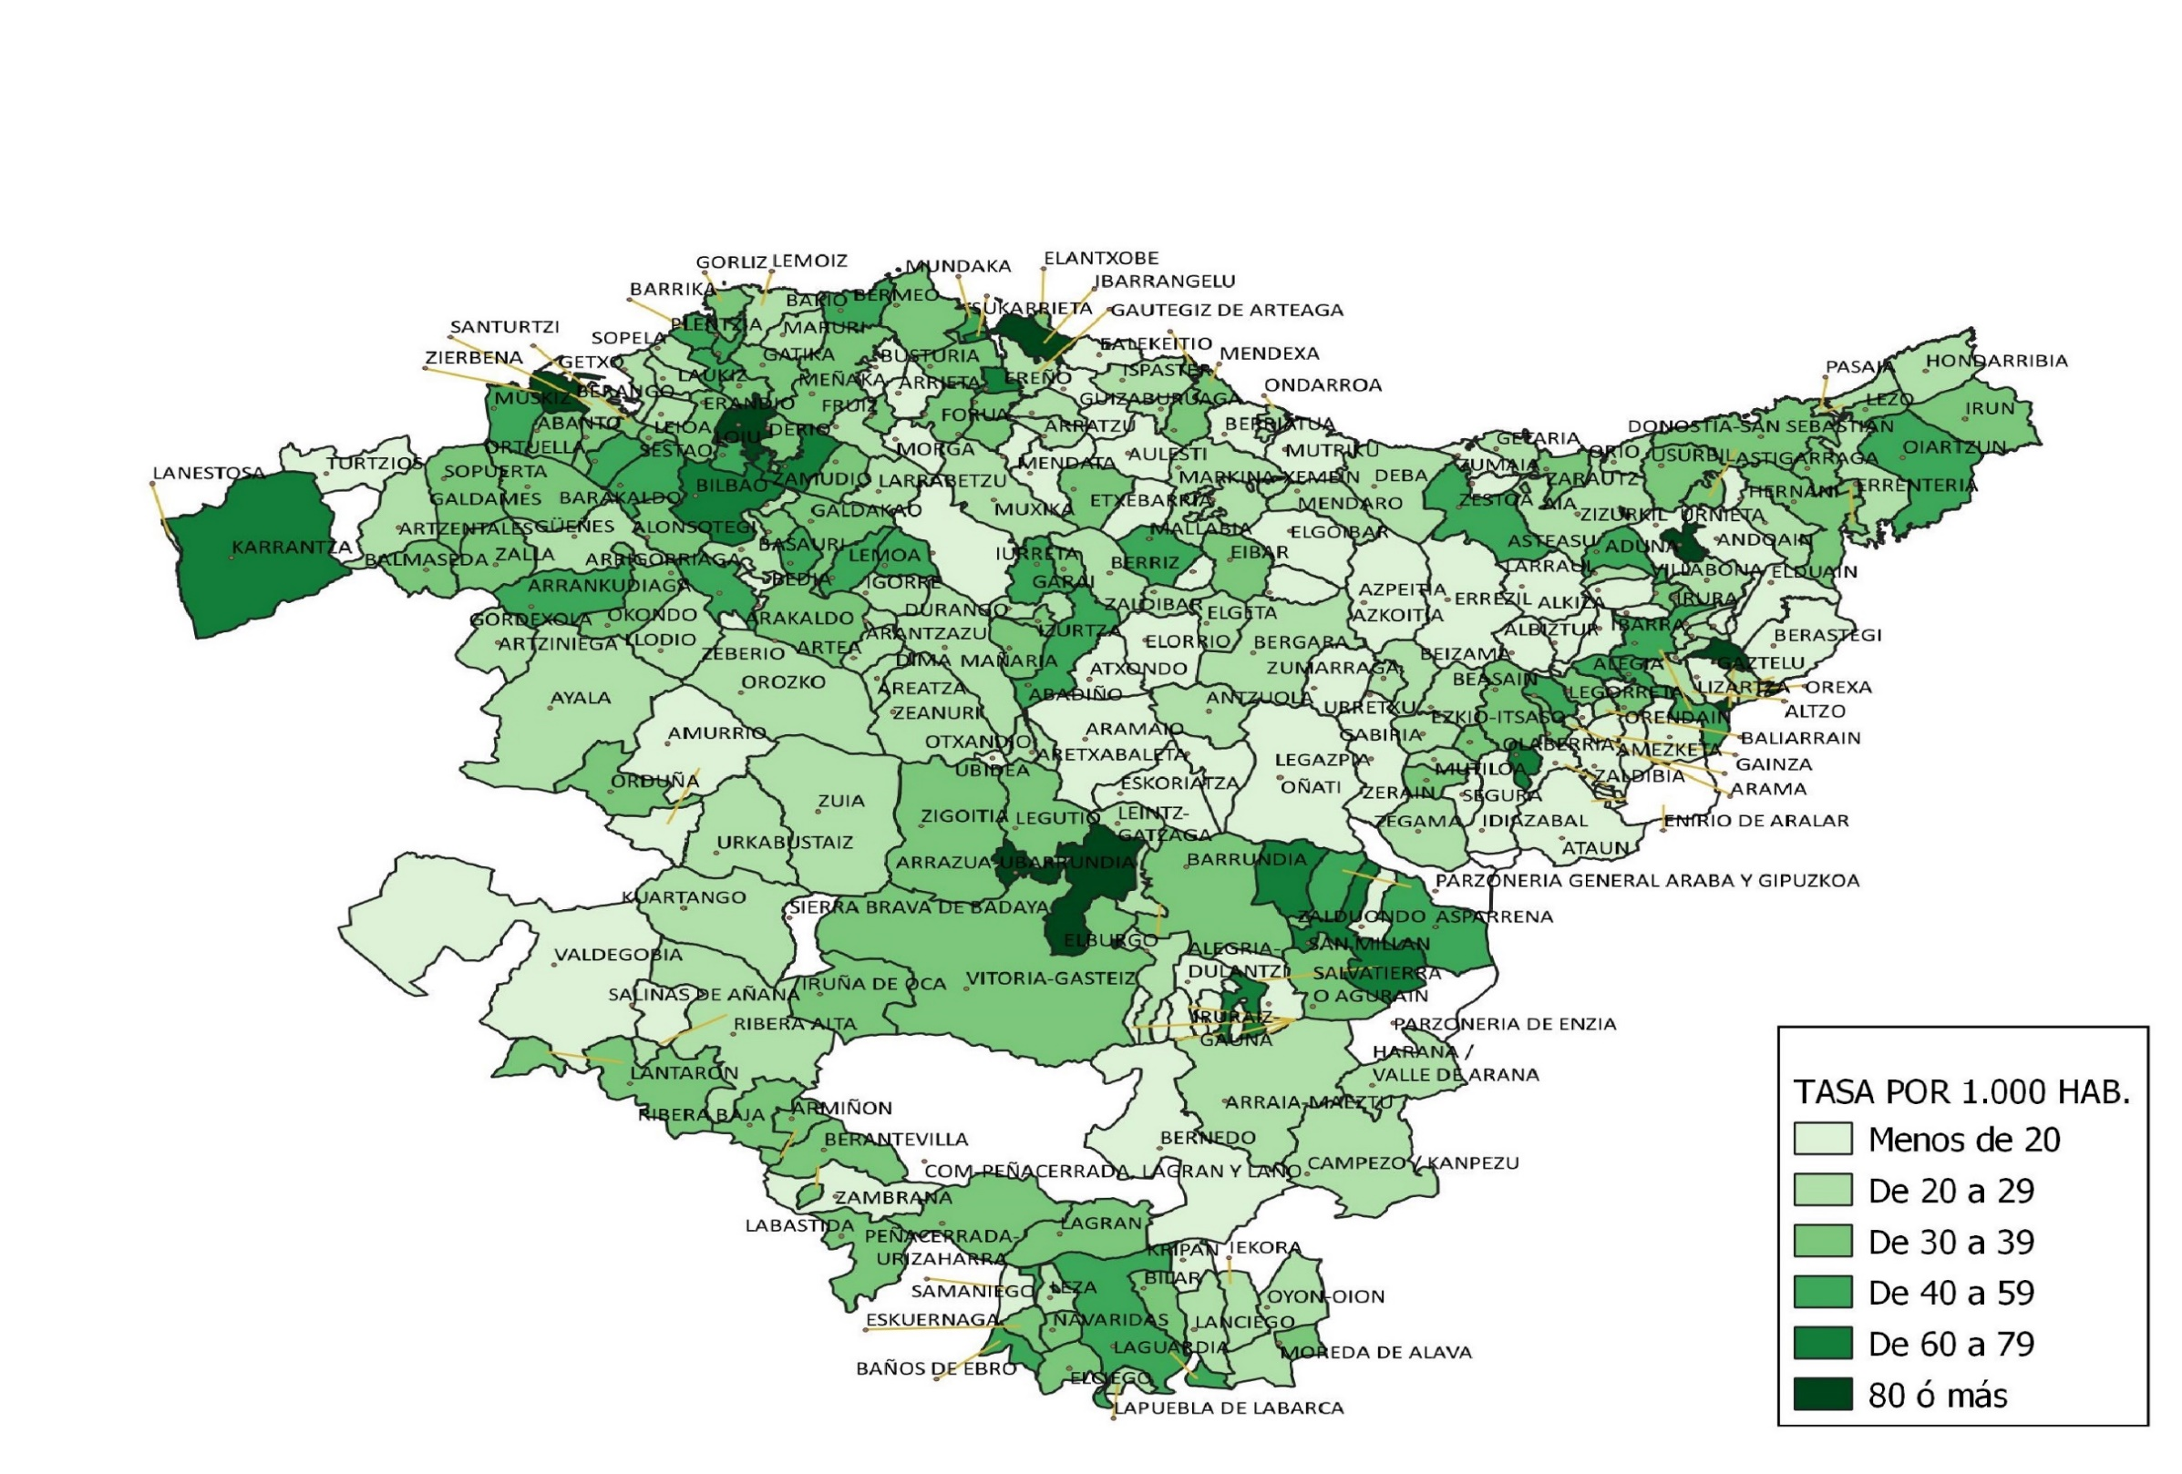
TASA DE INFRACCIONES PENALES CONOCIDAS POR LA ERTZAINTZA POR MUNICIPIO. AÑO 2019

MAPA TASAS MUNIS CAE 20
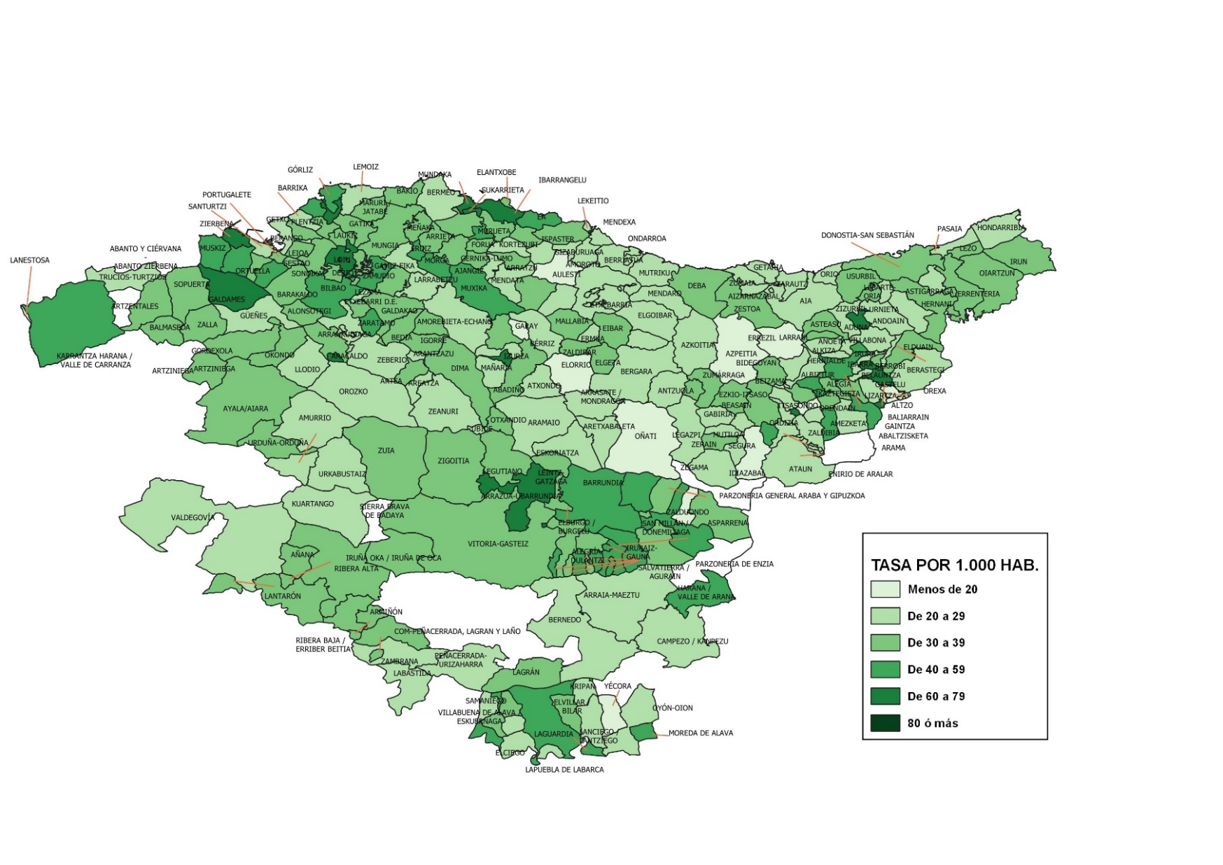
TASA DE INFRACCIONES PENALES CONOCIDAS POR LA ERTZAINTZA POR MUNICIPIO. AÑO 2020

